Yleiset tiedot
Yleiset
Kuvaus
Tarpeellisuus ja oikeasuhteisuus
Tietosuojaperiaatteet
Käsittelijät ja siirrot
Rekisteröidyn oikeudet
Uhat
Riskien arviointi
Yhteenveto
Hyväksyminen
Jatkotoimenpiteet
Ohje s. 7-8

Tietosuojan vaikutustenarviointi

Tietosuojan vaikutustenarvioinnin kohde

Rekisterinpitäjän nimi ja yhteystiedot

Arvioinnin tekijät

Arvioinnin ajankohta

Viimeksi päivitetty

Muut huomiot

Kuvaus
Yleiset
Kuvaus
Tarpeellisuus ja oikeasuhteisuus
Tietosuojaperiaatteet
Käsittelijät ja siirrot
Rekisteröidyn oikeudet
Uhat
Riskien arviointi
Yhteenveto
Hyväksyminen
Jatkotoimenpiteet
Ohje s. 9

Kuvaus henkilötietojen käsittelystä

Määrittele | Vastaus | Viittaus dokumentaatioon muualla
Käsittelyn tarkoitus ja tavoite

Käsittelyn kohteena olevat henkilöt (rekisteröidyt)

Roolit ja vastuut (rekisterinpitäjä(t), henkilötietojen käsittelijä(t) ja yhteisrekisterinpitäjät)

Käsiteltävät henkilötiedot

Mikä on käsiteltävien henkilötietojen määrä ja maantieteellinen laajuus?

Henkilötietojen elinkaari

Kuinka käsittely toteutetaan teknisesti?

Tarpeellisuus & oikeasuhteisuus
Yleiset
Kuvaus
Tarpeellisuus ja oikeasuhteisuus
Tietosuojaperiaatteet
Käsittelijät ja siirrot
Rekisteröidyn oikeudet
Uhat
Riskien arviointi
Yhteenveto
Hyväksyminen
Jatkotoimenpiteet
Ohje s. 10

Käsittelyn tarpeellisuus ja oikeasuhteisuus

Määrittele seuraavat seikat henkilötietojen käsittelyn tarpeellisuuden ja oikeasuhteisuuden selvittämiseksi

Arvio suunnitellun käsittelyn tarpeellisuudesta

Onko olemassa vähemmän henkilötietojen suojaan puuttuvia keinoja, joilla päästään samaan tavoitteeseen?

Tietosuojaperiaatteet
Yleiset
Kuvaus
Tarpeellisuus ja oikeasuhteisuus
Tietosuojaperiaatteet
Käsittelijät ja siirrot
Rekisteröidyn oikeudet
Uhat
Riskien arviointi
Yhteenveto
Hyväksyminen
Jatkotoimenpiteet
Ohje s. 10-17

Tietosuojaperiaatteet

 | Henkilötietojen käsittelyyn sovellettava lainsäädäntö

 | esim. laki yksityisyyden suojasta työelämässä 759/2004

 | Käytännesäännöt ja sertifioinnit

Tietosuojaperiaate | Määrittele | Vastaus | Viittaus dokumentaatioon muualla
Lainmukaisuus ja kohtuullisuus | Henkilötietojen käsittelyperuste
 | Kuinka käsittelyperusteen velvoitteet täytetään? (esim. suostumus tai oikeutettu etu)
 | Onko erityisiin henkilötietoryhmiin kuuluvien tietojen käsittelylle olemassa poikkeusperustetta?
 | Jos käsittelet henkilötunnuksia, mitkä ovat perusteet näiden tietojen käsittelylle?
 | Jos käsittelet rikostuomioihin ja rikkomuksiin liittyviä tietoja, mitkä ovat perusteet näiden tietojen käsittelylle?
 | Kuinka henkilötietojen käsittelyn ennakoitavuus ja kohtuullisuus ihmisille on huomioitu?

Läpinäkyvyys | Informointi rekisteröidylle: miten henkilötietojen käsittelystä kerrotaan ja missä yhteydessä?
 | Informoinnin yhteydessä annettavat tiedot
 | Kuinka tiedon ymmärrettävyys eri kohderyhmille on huomioitu (esim.lapset)?
 | Perustelut, jos informointia lykätään tai informointi jätetään tekemättä

Käyttötarkoitus- sidonnaisuus | Tarkoitukset, joita varten henkilötietoja käsitellään
 | Millaisin teknisin ja organisatorisin keinoin varmistutaan käsittelyn pysymisestä käyttötarkoituksen mukaisena?
 | Onko mahdollinen jatkokäsittely yhteensopiva alkuperäisen käsittelytarkoituksen kanssa?

Tietojen minimointi | Kerättävien ja säilytettävien tietojen tarpeellisuus
 | Kuinka minimoidaan järjestelmien ja lomakkeiden keräämät tiedot?
 | Kuinka tietojen pääsyoikeuksia rajataan?
 | Onko tietoja mahdollista anonymisoida tai pseudonymisoida?

Säilytyksen rajoittaminen | Mitkä ovat eri tietojen säilytysajat (ml. varmuuskopiot ja lokitiedot)?
 | Onko tiedoille mahdollisia lakisääteisiä säilytysaikoja?
 | Mikä on prosessi tietojen hävittämiselle (tai anonymisoinnille)?
 | Kuinka tietojen säilytysaikojen toteutumista seurataan?

Täsmällisyys | Kuinka huolehditaan käsiteltävien henkilötietojen täsmällisyydestä, päivittämisestä ja paikkansapitävyydestä?
 | Kuinka seurataan tietojen ajantasaisuutta?

Luottamuksellisuus, eheys ja käytettävyys | Millaisilla toimenpiteillä edistetään tietojen luottamuksellisuutta?
 | Millaisilla toimenpiteillä edistetään tietojen eheyttä?
 | Millaisilla toimenpiteillä edistetään tietojen käytettävyyttä?
 | Toimintatavat tietoturvaloukkauksiin reagoimiseen

Käsittelijät ja siirrot
Yleiset
Kuvaus
Tarpeellisuus ja oikeasuhteisuus
Tietosuojaperiaatteet
Käsittelijät ja siirrot
Rekisteröidyn oikeudet
Uhat
Riskien arviointi
Yhteenveto
Hyväksyminen
Jatkotoimenpiteet
Ohje s. 17-20

Henkilötietojen käsittelijät ja siirrot ETA-alueen ulkopuolelle

 | Määrittele | Vastaus | Viittaus dokumentaatioon muualla
Käsittelijät | Tunnistetut henkilötietojen käsittelijät
 | Täyttävätkö käytetyt henkilötietojen käsittelijät niille asetetut kriteerit?
 | Sopimukset ja muu ohjeistus henkilötietojen käsittelijöille

Henkilötietojen siirrot ETA-alueen ulkopuolelle | ETA-alueen ulkopuoliset maat tai kansainväliset organisaatiot, joihin tietoja siirretään
 | Onko Euroopan komission antanut päätöksen tietosuojan riittävyydestä koskien kyseistä maata tai organisaatiota?
 | Mitkä ovat henkilötietojen siirrossa käytettävät siirtoperusteet?
 | Täydentävät suojatoimet

Rekisteröidyn oikeudet
Yleiset
Kuvaus
Tarpeellisuus ja oikeasuhteisuus
Tietosuojaperiaatteet
Käsittelijät ja siirrot
Rekisteröidyn oikeudet
Uhat
Riskien arviointi
Yhteenveto
Hyväksyminen
Jatkotoimenpiteet
Ohje s. 20-25

Rekisteröidyn oikeudet

Oikeus | Määrittele | Vastaus | Viittaus dokumentaatioon muualla
Menettely oikeuksien toteuttamiseksi | Kuinka rekisteröity tunnistetaan?
 | Kuinka pyyntöihin vastataan (vastuuhenkilöt, määräajat, yhteydenottokanava)?
 | Kuinka oikaisusta, poistosta tai rajoituksesta ilmoitetaan tietojen vastaanottajille?

Oikeus saada pääsy tietoihin | Kuinka tiedot toimitetaan rekisteröidylle?
 | Mistä lähteistä tiedot kootaan?
 | Onko annettaviin tietoihin lakiin perustuvia rajoituksia?

Oikeus tietojen oikaisemiseen | Kuinka oikaisupyynnöt toteutetaan?
 | Kuinka menetellään oikaisuun liittyvissä erimielisyyksissä?

Oikeus tietojen poistamiseen | Mikä on prosessi tietojen poistamiseen käytännössä?
 | Arvioi tapaukohtaisesti tietojen poisto-oikeuden soveltuvuus (esim. lakisääteiset säilytysajat)

Oikeus rajoittaa tietojen käsittelyä | Kuinka tietojen käsittelyn rajoittaminen toteutetaan käytännössä?
 | Millaisin teknisin keinoin käsittelyn rajoittaminen varmistetaan?
 | Kuinka rekisteröityä informoidaan rajoituksen poistamisesta?

Oikeus siirtää tiedot järjestelmästä toiseen | Kuinka siirto-oikeus toteutetaan käytännössä?
 | Kuinka siirto-oikeus soveltuu kyseessä olevaan tietojen käsittelyyn?
 | Mitkä ovat tekniset edellytykset tietojen siirtoon ja vastaanottoon?

Oikeus vastustaa tietojen käsittelyä | Mikä on prosessi vastustamisoikeuden toteuttamiseen?
 | Kuinka vastustamisoikeus soveltuu kyseessä olevaan tietojen käsittelyyn?

Automaattinen päätöksenteko (ml. profilointi) | Sisältyykö henkilötietojen käsittelyyn automaattista päätöksentekoa ja profilointia?
 | Perusteet automaattiselle päätöksenteolle
 | Käytössä olevat suojatoimet (ihmisen osallistuminen, päätöksen riitauttaminen)
 | Kuinka varmistetaan tietosuojaperiaatteiden noudattaminen automaattisen päätöksenteon yhteydessä?
 | Kuinka rekisteröidylle informoidaan automaattisesta päätöksenteosta?

Uhat
Yleiset
Kuvaus
Tarpeellisuus ja oikeasuhteisuus
Tietosuojaperiaatteet
Käsittelijät ja siirrot
Rekisteröidyn oikeudet
Uhat
Riskien arviointi
Yhteenveto
Hyväksyminen
Jatkotoimenpiteet
Ohje s. 26-31

Tunnista uhat

 |  |  |  | Tietosuojaperiaatteet
Tietojen käsittelyn elinkaaren vaihe | Lainmukaisuus ja kohtuullisuus | Läpinäkyvyys | Käyttötarkoitus-sidonnaisuus | Minimointi ja säilytysaikojen rajoittaminen | Täsmällisyys | Eheys | Luottamuk- sellisuus | Käytettävyys
Kerääminen
Tallentaminen
Yhdistäminen
Käyttö ja muokkaaminen
Luovutus ja saataville asettaminen
Siirtäminen 3. maihin ja muut siirtotilanteet
Säilyttäminen
Hävittäminen

Riskien arviointi
Yleiset
Kuvaus
Tarpeellisuus ja oikeasuhteisuus
Tietosuojaperiaatteet
Käsittelijät ja siirrot
Rekisteröidyn oikeudet
Uhat
Riskien arviointi
Yhteenveto
Hyväksyminen
Jatkotoimenpiteet
Ohje s. 31-37

 | Riskien tunnistaminen ja arviointi

 | Arvioi riskien vakavuus ja todennäköisyys asteikolla 1-4
 | Vakavuus
 | 1 = vähäinen 2 = kohtalainen 3 = merkittävä 4 = kriittinen

 | Todennäköisyys
 | 1 = epätodennäköinen 2 = mahdollinen 3 = todennäköinen 4 = lähes varma

 | Uhan kuvaus | Uhan vaikutukset ja seuraukset rekisteröidylle | Vakavuus | Toden-näköisyys | Riskiluku | Suojatoimenpiteet riskin pienentämiseksi | Uusi vakavuus | Uusi toden-näköisyys | Uusi riskiluku
1 | Esimerkki 1 |  | 2 | 2 | 4 |  | 2 | 1 | 2
2 | Esimerkki 2 |  | 1 | 3 | 3 |  | 1 | 2 | 2
3 | Esimerkki 3 |  | 3 | 3 | 9 |  | 3 | 1 | 3
4 | Esimerkki 4 |  | 2 | 4 | 8 |  | 1 | 3 | 3
5 |  |  |  |  | 0 |  |  |  | 0
6 |  |  |  |  | 0 |  |  |  | 0
7 |  |  |  |  | 0 |  |  |  | 0
8 |  |  |  |  | 0 |  |  |  | 0
9 |  |  |  |  | 0 |  |  |  | 0
10 |  |  |  |  | 0 |  |  |  | 0
11 |  |  |  |  | 0 |  |  |  | 0
12 |  |  |  |  | 0 |  |  |  | 0
13 |  |  |  |  | 0 |  |  |  | 0
14 |  |  |  |  | 0 |  |  |  | 0
15 |  |  |  |  | 0 |  |  |  | 0
16 |  |  |  |  | 0 |  |  |  | 0
17 |  |  |  |  | 0 |  |  |  | 0
18 |  |  |  |  | 0 |  |  |  | 0
19 |  |  |  |  | 0 |  |  |  | 0
20 |  |  |  |  | 0 |  |  |  | 0
21 |  |  |  |  | 0 |  |  |  | 0
22 |  |  |  |  | 0 |  |  |  | 0
23 |  |  |  |  | 0 |  |  |  | 0
24 |  |  |  |  | 0 |  |  |  | 0
25 |  |  |  |  | 0 |  |  |  | 0
26 |  |  |  |  | 0 |  |  |  | 0
27 |  |  |  |  | 0 |  |  |  | 0
28 |  |  |  |  | 0 |  |  |  | 0
29 |  |  |  |  | 0 |  |  |  | 0
30 |  |  |  |  | 0 |  |  |  | 0
31 |  |  |  |  | 0 |  |  |  | 0
32 |  |  |  |  | 0 |  |  |  | 0
33 |  |  |  |  | 0 |  |  |  | 0
34 |  |  |  |  | 0 |  |  |  | 0
35 |  |  |  |  | 0 |  |  |  | 0
36 |  |  |  |  | 0 |  |  |  | 0
37 |  |  |  |  | 0 |  |  |  | 0
38 |  |  |  |  | 0 |  |  |  | 0
39 |  |  |  |  | 0 |  |  |  | 0
40 |  |  |  |  | 0 |  |  |  | 0
41 |  |  |  |  | 0 |  |  |  | 0
42 |  |  |  |  | 0 |  |  |  | 0
43 |  |  |  |  | 0 |  |  |  | 0
44 |  |  |  |  | 0 |  |  |  | 0
45 |  |  |  |  | 0 |  |  |  | 0
46 |  |  |  |  | 0 |  |  |  | 0
47 |  |  |  |  | 0 |  |  |  | 0
48 |  |  |  |  | 0 |  |  |  | 0
49 |  |  |  |  | 0 |  |  |  | 0
50 |  |  |  |  | 0 |  |  |  | 0
51 |  |  |  |  | 0 |  |  |  | 0
52 |  |  |  |  | 0 |  |  |  | 0
53 |  |  |  |  | 0 |  |  |  | 0
54 |  |  |  |  | 0 |  |  |  | 0
55 |  |  |  |  | 0 |  |  |  | 0
56 |  |  |  |  | 0 |  |  |  | 0
57 |  |  |  |  | 0 |  |  |  | 0
58 |  |  |  |  | 0 |  |  |  | 0
59 |  |  |  |  | 0 |  |  |  | 0
60 |  |  |  |  | 0 |  |  |  | 0

Arvion yhteenveto
Yleiset
Kuvaus
Tarpeellisuus ja oikeasuhteisuus
Tietosuojaperiaatteet
Käsittelijät ja siirrot
Rekisteröidyn oikeudet
Uhat
Riskien arviointi
Yhteenveto
Hyväksyminen
Jatkotoimenpiteet
Ohje s. 37-38

 | Riskiarvion yhteenveto

 | Uhan kuvaus: edellisen taulukon tunnistetut uhat
 | Jäännösriski: edellisen taulukon arviot uhan vakavuudelle ja toteutumisen todennäköisyydelle suojatoimien jälkeen

Riskikuvaaja
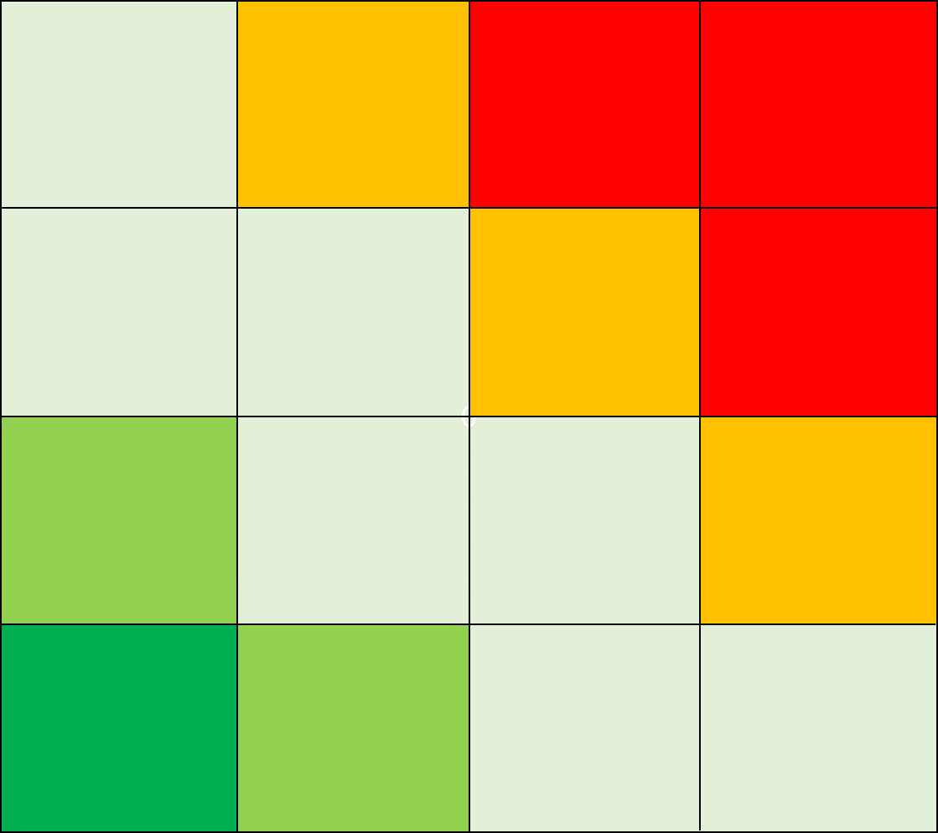
 | Uhan kuvaus | Jäännösriski: vakavuus | Jäännösriski: todennäköisyys | Riskiluku
1 | Esimerkki 1 | 2 | 1 | 2
2 | Esimerkki 2 | 1 | 2 | 2
3 | Esimerkki 3 | 3 | 1 | 3
4 | Esimerkki 4 | 1 | 3 | 3
5 | 0 | 0 | 0 | 0
6 | 0 | 0 | 0 | 0
7 | 0 | 0 | 0 | 0
8 | 0 | 0 | 0 | 0
9 | 0 | 0 | 0 | 0
10 | 0 | 0 | 0 | 0
11 | 0 | 0 | 0 | 0
12 | 0 | 0 | 0 | 0
13 | 0 | 0 | 0 | 0
14 | 0 | 0 | 0 | 0
15 | 0 | 0 | 0 | 0
16 | 0 | 0 | 0 | 0
17 | 0 | 0 | 0 | 0
18 | 0 | 0 | 0 | 0
19 | 0 | 0 | 0 | 0
20 | 0 | 0 | 0 | 0
21 | 0 | 0 | 0 | 0
22 | 0 | 0 | 0 | 0
23 | 0 | 0 | 0 | 0
24 | 0 | 0 | 0 | 0
25 | 0 | 0 | 0 | 0
26 | 0 | 0 | 0 | 0
27 | 0 | 0 | 0 | 0
28 | 0 | 0 | 0 | 0
29 | 0 | 0 | 0 | 0
30 | 0 | 0 | 0 | 0
31 | 0 | 0 | 0 | 0
32 | 0 | 0 | 0 | 0
33 | 0 | 0 | 0 | 0
34 | 0 | 0 | 0 | 0
35 | 0 | 0 | 0 | 0
36 | 0 | 0 | 0 | 0
37 | 0 | 0 | 0 | 0
38 | 0 | 0 | 0 | 0
39 | 0 | 0 | 0 | 0
40 | 0 | 0 | 0 | 0
41 | 0 | 0 | 0 | 0
42 | 0 | 0 | 0 | 0
43 | 0 | 0 | 0 | 0
44 | 0 | 0 | 0 | 0
45 | 0 | 0 | 0 | 0
46 | 0 | 0 | 0 | 0
47 | 0 | 0 | 0 | 0
48 | 0 | 0 | 0 | 0
49 | 0 | 0 | 0 | 0
50 | 0 | 0 | 0 | 0
51 | 0 | 0 | 0 | 0
52 | 0 | 0 | 0 | 0
53 | 0 | 0 | 0 | 0
54 | 0 | 0 | 0 | 0
55 | 0 | 0 | 0 | 0
56 | 0 | 0 | 0 | 0
57 | 0 | 0 | 0 | 0
58 | 0 | 0 | 0 | 0
59 | 0 | 0 | 0 | 0
60 | 0 | 0 | 0 | 0

Hyväksyminen
Yleiset
Kuvaus
Tarpeellisuus ja oikeasuhteisuus
Tietosuojaperiaatteet
Käsittelijät ja siirrot
Rekisteröidyn oikeudet
Uhat
Riskien arviointi
Yhteenveto
Hyväksyminen
Jatkotoimenpiteet
Ohje s. 39

Riskiarvion hyväksyminen

Hyväksyjän nimi ja rooli / valtuus

Hyväksyjän huomiot

Päätös mahdollisesta ennakkokuulemisesta

Päivämäärä

Jatkotoimenpiteet
Yleiset
Kuvaus
Tarpeellisuus ja oikeasuhteisuus
Tietosuojaperiaatteet
Käsittelijät ja siirrot
Rekisteröidyn oikeudet
Uhat
Riskien arviointi
Yhteenveto
Hyväksyminen
Jatkotoimenpiteet
Ohje s. 39

Jatkotoimenpiteet

Havainto ja toimenpide | Vastuutaho | Määräaika | Toimenpiteen tilanne | Muita huomioita

